关系图
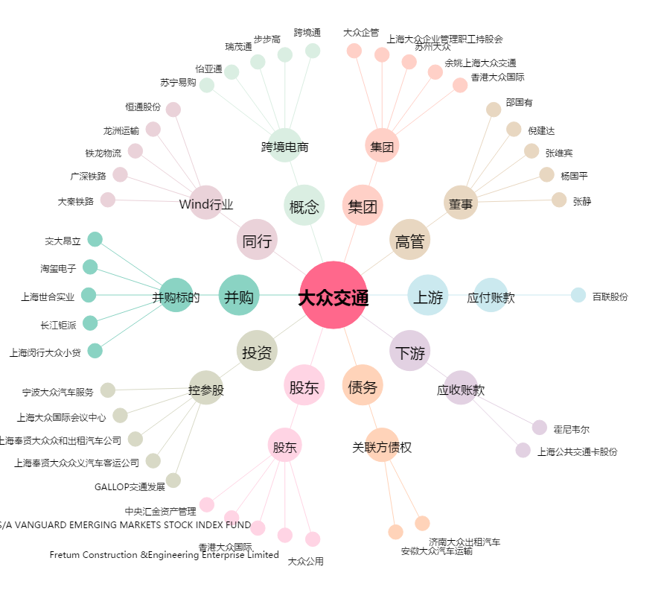
大众交通[600611.SH] - 关系概览图

